Questions
 |  | Câu hỏi trắc nghiệm SVATTT2016
 |  | Created by VnSecurity
 |  | #####

Hướng dẫn: | File -> Make a copy để tạo bản sao mới có quyền edit
 | Trả lời bằng cách copy 4 ô màu tương ứng paste vào vị trí được đánh số ở sheet "Answer", không cần xóa các chữ cái bên trong ô màu
 | Khi đáp đúng hết các câu hỏi, mã QR sẽ hoàn chỉnh, sau đó dùng tool bất kì để quét và submit flag lên scoreboard.

1. Một định dạng mật khẩu có độ dài là 10, bao gồm [a-z0-9]. Cần bao nhiêu trường hợp để tấn công vét cạn mật khẩu:

 | A. 36^10 |  | 1 | A
 | B. 26^10 + 10^10 |  | 1 | B
 | C. 24^10 + 9^10 |  | 1 | C

2. Botnet được xây dựng trên các thiết bị routers năm nay chủ yếu thực hiện tấn công DDoS vào dịch vụ nào:

 | A. UDP |  | 2 | A
 | B. Website |  | 2 | B
 | C. DNS |  | 2 | C

3. Lỗ hổng DirtyCow (CVE-2016-5195) về bản chất là kiểu tấn công tận dụng kỹ thuật khai thác nào dưới đây:

 | A. Buffer Overflow (BoF) |  | 3 | A
 | B. Use After Free (UAF) |  | 3 | B
 | C. Race Condition |  | 3 | C

4. Đoạn access.log dưới đây mô tả dấu hiệu của tấn công loại nào?
8.8.8.8 - - [07/Mar/2004:16:05:49 -0800] "GET /transfer.php?accountid=1234 and 1=1&amount=1000 HTTP/1.1" 403 12846
8.8.8.8 - - [07/Mar/2004:16:06:51 -0800] "GET /transfer.php?accountid=1234; ls -la &amount=1000 HTTP/1.1" 404 12846
8.8.8.8 - - [07/Mar/2004:16:10:02 -0800] "GET /transfer.php?accountid=1234<script>alert(1);<script>&amount=1000 HTTP/1.1" 403 12846
8.8.8.8 - - [07/Mar/2004:16:11:58 -0800] "GET /transfer.php?accountid=../../../etc/passwd&amount=1000 HTTP/1.1" 302 12846
8.8.8.8 - - [07/Mar/2004:16:20:55 -0800] "GET /transfer.php?accountid=1234&amount=phpinfo() HTTP/1.1" 404 12846
8.8.8.8 - - [07/Mar/2004:16:24:16 -0800] "GET /transfer.php?accountid=1234&amount=10000 HTTP/1.1" 200 4924
8.8.8.8 - - [07/Mar/2004:16:24:16 -0800] "GET /transfer.php?accountid=1234&amount=10000 HTTP/1.1" 200 4924
8.8.8.8 - - [07/Mar/2004:16:24:16 -0800] "GET /transfer.php?accountid=1234&amount=10000 HTTP/1.1" 200 4924
8.8.8.8 - - [07/Mar/2004:16:24:16 -0800] "GET /transfer.php?accountid=1234&amount=10000 HTTP/1.1" 200 4924
8.8.8.8 - - [07/Mar/2004:16:24:16 -0800] "GET /transfer.php?accountid=1234&amount=10000 HTTP/1.1" 200 4924
8.8.8.8 - - [07/Mar/2004:16:29:18 -0800] "GET /transfer.php?accountid=1234&amount=-10000 HTTP/1.1" 401 12851
…….
…….
 | A. Negative transaction |  | 4 | A
 | B. Command injection |  | 4 | B
 | C. Race condition |  | 4 | C

5. Hình ảnh sau minh họa kiểu tấn công gì:
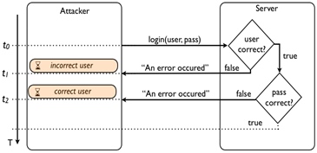

 | A. Brute force attack |  | 5 | A
 | B. Side channel attack |  | 5 | B
 | C. User Enumeration |  | 5 | C

6. Hình ảnh sau mô tả lỗi lập trình gì:
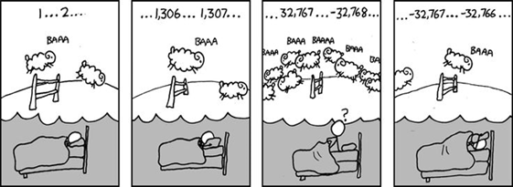

 | A. Interger overflow |  | 6 | A
 | B. Race condition |  | 6 | B
 | C. Interger truncation |  | 6 | C

7. Đoạn access_log được ghi lại dưới đây đặc trưng của kiểu tấn công gì:
8.8.8.8 - - [22/Sep/2011:16:00:00 -0400] "GET /cgi-bin/hacking.cgi HTTP/1.0" 200 1 "-" "() { test;};echo \"Content-type: text/plain\"; echo; echo; /bin/rm -rf /var/www/"

 | A. Heartbleed |  | 7 | A
 | B. Shellshock |  | 7 | B
 | C. Command Injection |  | 7 | C

8. Hình ảnh sau minh họa kiểu tấn công gì:

 | A. Information Leakage |  | 8 | A
 | B. Template Injection |  | 8 | B
 | C. CSS Injection |  | 8 | C

Answer here
 |  |  | Answers

1 |  |  | 1 | A


2 |  |  | 2 | C

3 |  |  | 3 | C

4 |  |  | 4 | C

5 |  |  | 5 | B

6 |  |  | 6 | A
7 |  |  | 7 | B
8 |  |  | 8 | B

 | Sau khi giải ra có thể dùng:
 |  | - điện thoại với app barcode scanner
 |  | - screenshot rồi upload lên https://zxing.org/w/decode.jspx để lấy flag, chú ý hình phải có kèm vành trắng bao bên ngoài QR mới chuẩn
 |  | - Cần phải đúng 8/8 câu mới có thể scan ra flag. Nếu bạn scan ko ra, nghĩa là bạn làm chưa đúng.

